Sheet1
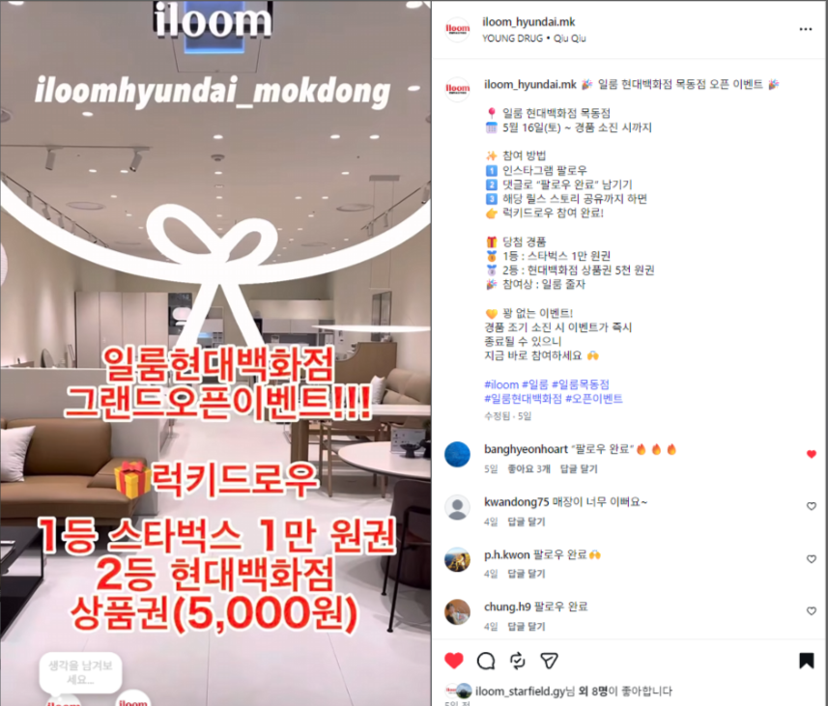
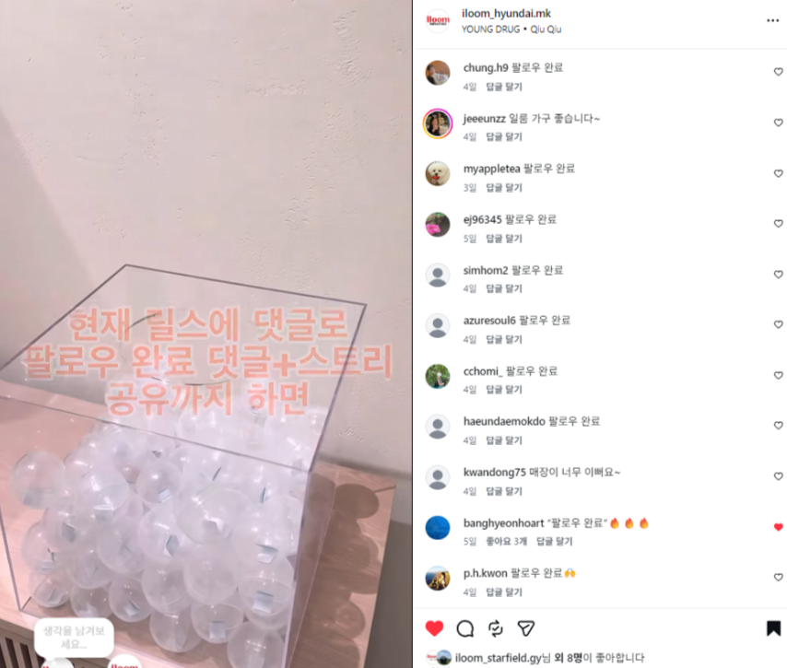
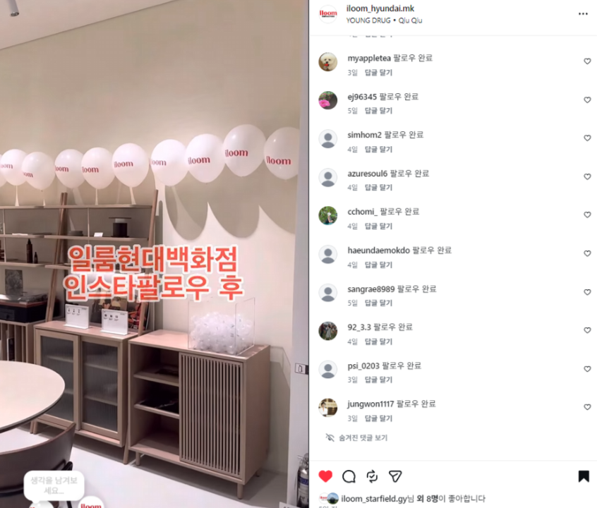
현대목동점 오픈기념 럭키드로우 SNS인증 이벤트 증빙
네이버 리뷰 불가로 일룸 현대목동점 공식 인스타그램 팔로우+댓글+스토리 공유 대체하여 진행
일룸 현대목동점 공식 인스타그램 계정: https://www.instagram.com/p/DYYdu31P2q0/

